关系图
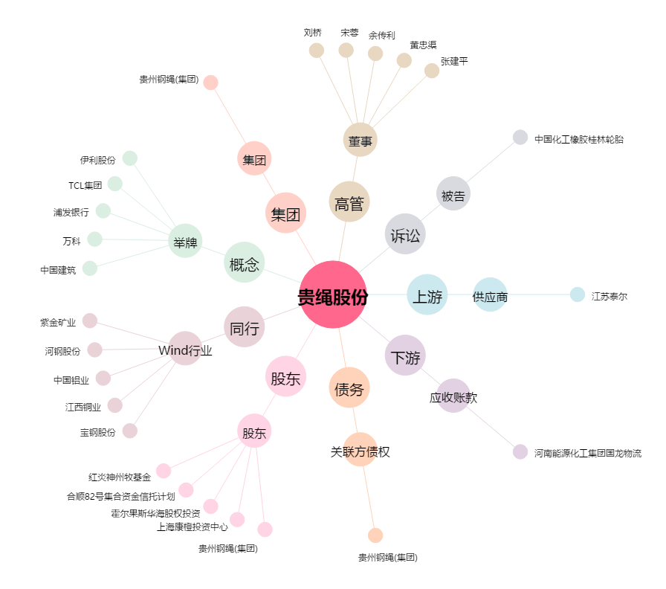
贵绳股份[600992.SH] - 关系概览图

